Hoja1
 |  |  |  |  |  |  | PETRO GRANDE
 |  |  |  |  |  |  | Tiempo Exposicion | Tiempo que puede estar expuesto | Fraccion | > a 1 No Cumple
 |  |  |  |  |  |  | 8 | 24 | 0.3333333333 | 0
 |  |  |  |  |  |  | 4 | 24 | 0.1666666667 | 0.3333333333
 |  |  |  |  |  |  | 4 | 24 | 0.1666666667
 |  |  |  |  |  |  | 8 | 24 | 0.3333333333 | 0.3333333333
 |  |  | 0.3125 | 0.11 |  |  | 8 | 24 | 0.3333333333 | 0.3333333333
Tiempo Exposicion (min) | Tiempo que puede estar expuesto (min) | Fraccion
30 | 7.5 | 4 |  | 47 | 3.77
15 | 1440 | 0.01 |  | 480 | 38.50212766
 |  |  |  |  |  |  |  | 0.125

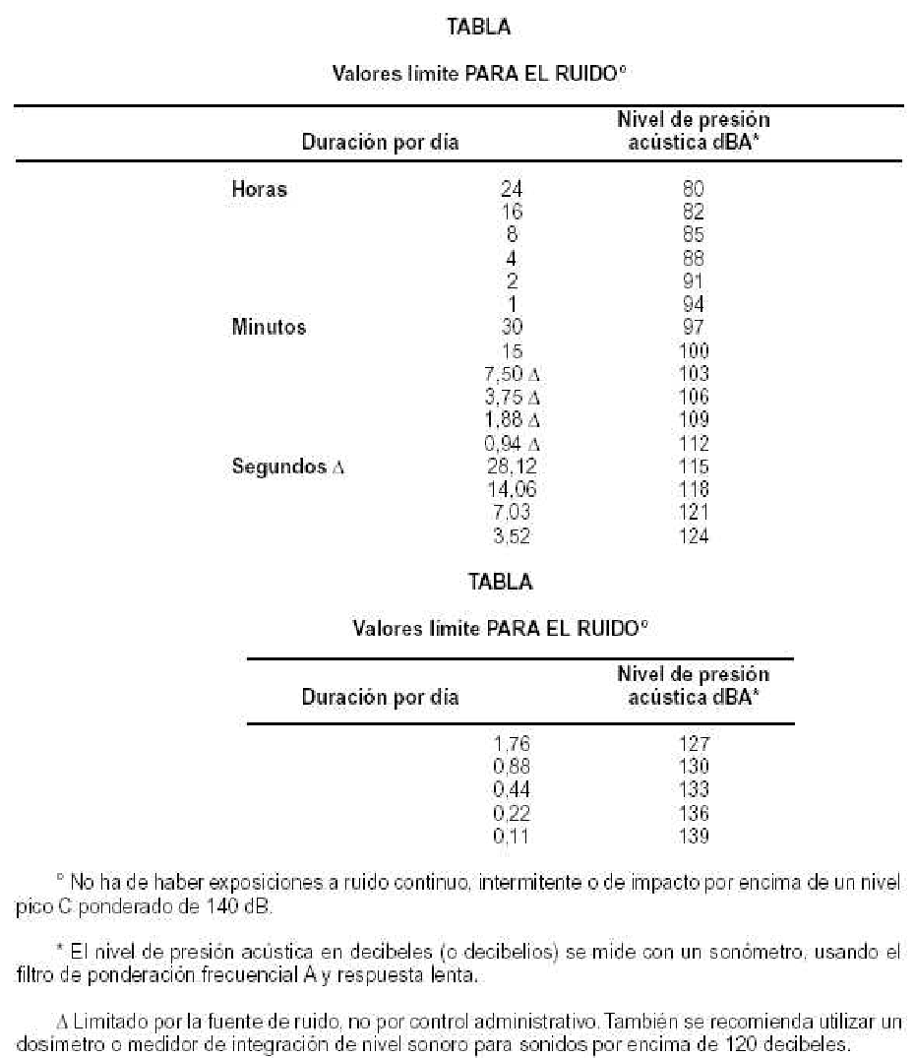
 |  |  |  |  |  |  | Tiempo Exposicion | Tiempo que puede estar expuesto | Fraccion
 |  |  |  |  |  | 87 | 0.5 | 4 | 0.125
 |  |  |  |  |  | 103 | 0.5 | 0.125 | 4
 |  |  | 16.95 |  |  |  | 4 | 24 | 0.1666666667
 |  |  |  |  |  |  | 8 | 24 | 0.3333333333
 |  |  |  |  |  |  | 8 | 24 | 0.3333333333

 |  |  |  | 0.1666666667
 |  |  |  |  |  |  |  | 1.02

